Tutorial-TH
Require sheet "ECN import" it's first sheet.
วิธีการนำเข้าข้อมูล ECN เข้าสู่ระบบ ด้วยการ Import ด้วย Excel file
1 | ข้อจำกัดในการนำเข้าข้อมูล
 | โปรดตรวจสอบให้แน่ใจว่าตำแหน่ง Sheet Excel "ECN Import" อยู่ในตำแหน่งอันดับที่ 1 เสมอ เพราะระบบ ECN จะอ่านไฟล์แค่ Sheet แรก
Column ที่เป็นวันที่ ต้องมี Data Type เป็น Text เท่านั้น
2 | 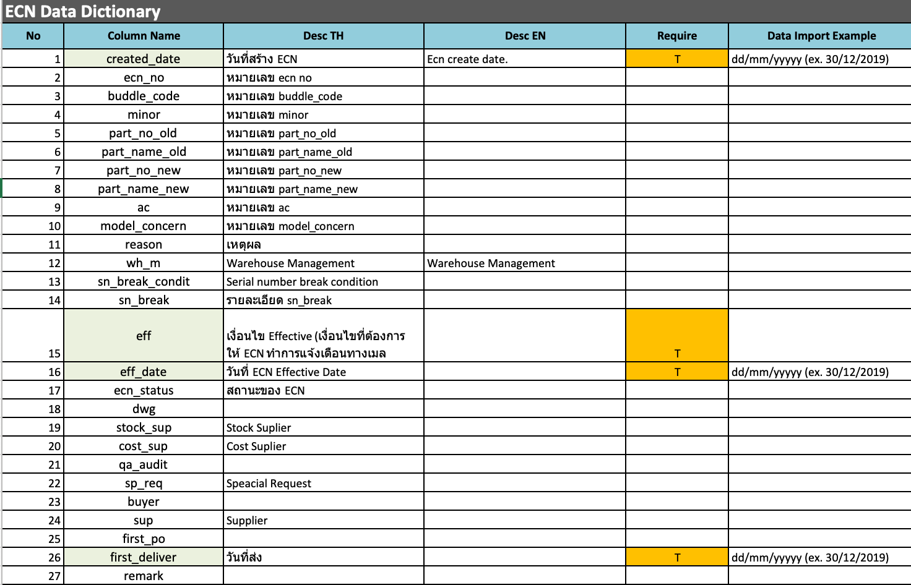 โปรดตรวจสอบ ชนิดของข้อมูลในการนำเข้าระบบ ในส่วนของประเภทของข้อมูล ว่าตรงกับที่ระบบกำหนดไว้หรือไม่ | 1. Column: created_date, eff_date, first_deliver ต้องการให้ใส่ข้อมูลในรูปแบบของวันที่ ตย. 10/07/2019 (วว/ดด/ปปปป) เท่านั้น *** Datatype ของ Excel ต้องเป็น Text เท่านั้น 2. Column อื่น ๆ ให้ใส่ข้อมูลเป็นอะไรก็ได้ | 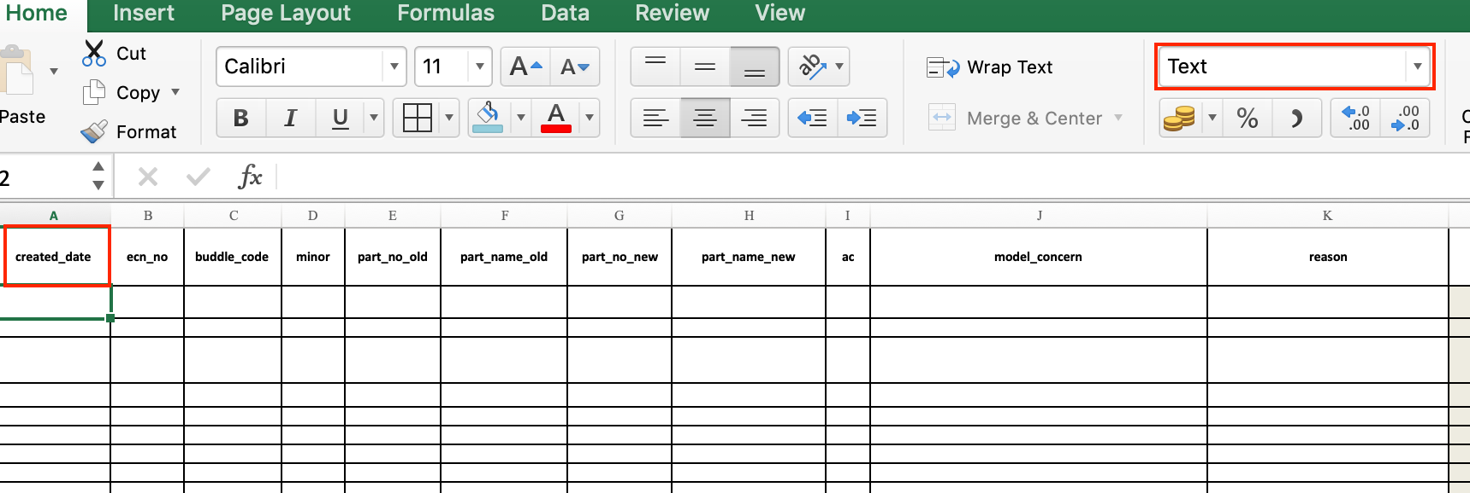
3 | วิธีการนำเข้า (Import manual)
 | (3.1) ระบุข้อมูลที่ Sheet ECN import ให้ตรงตาม Column ที่ต้องการ
สามารถเลือกเงื่อนไขจาก Excel file ที่กำหนดไว้ให้เบื้องต้น ** เพราะต้อง map กับ ID บนระบบ ECN
คลิกที่ Dropdown list เพื่อทำการเลือก
 | 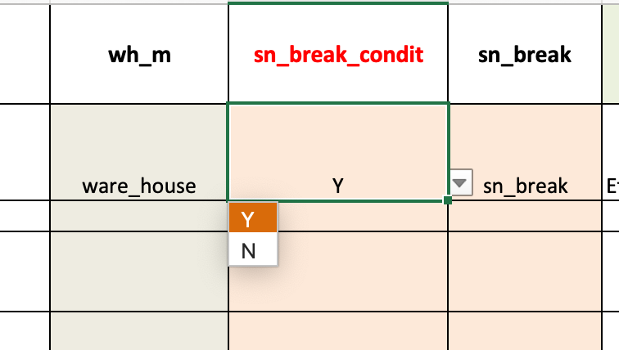 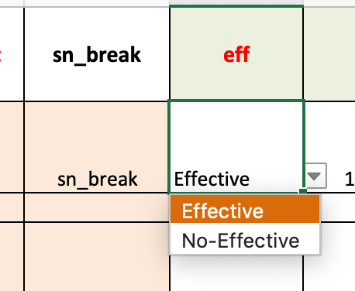 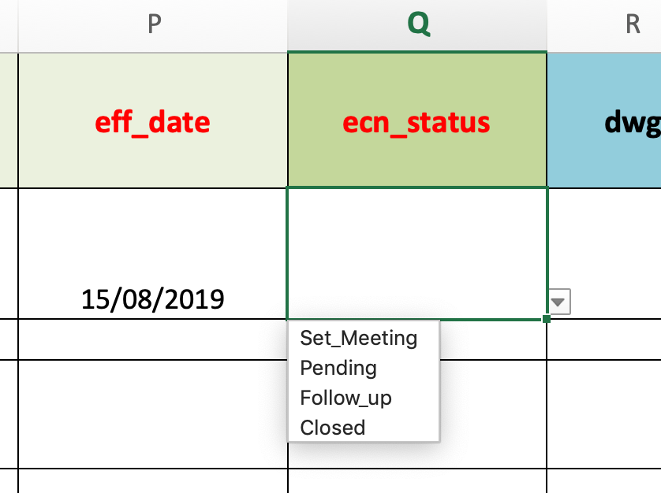
 | 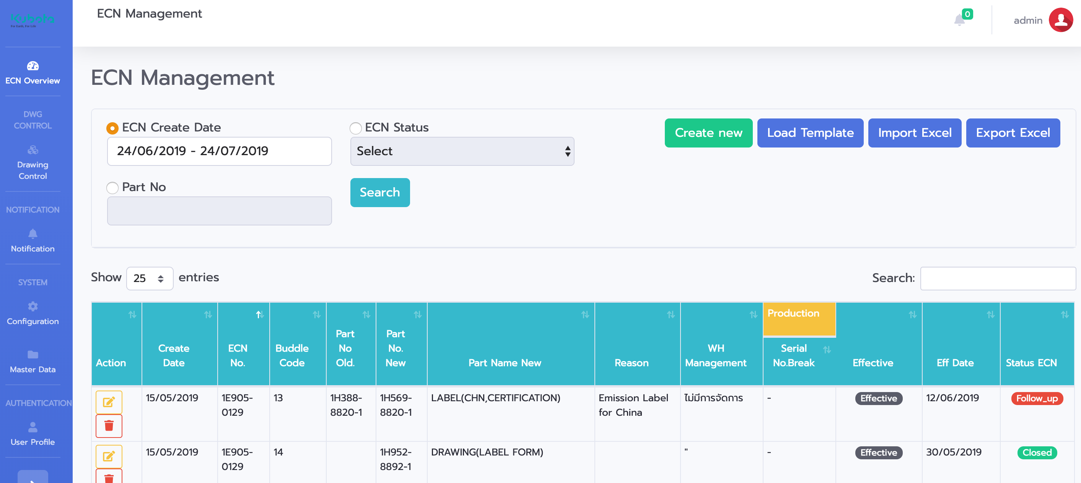 (3.2) นำไฟล์ที่เตรียมไว้ เข้าสู่ระบบ โดยไปที่หน้า ECN Management จากนั้นคลิก Import Excel
 | 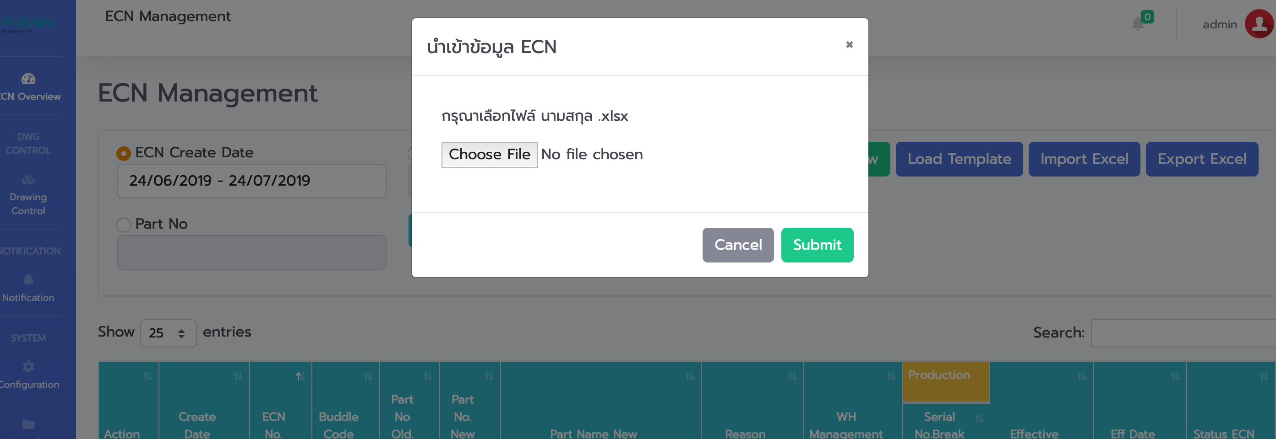 (3.3) ปรากฎป๊อปอัพให้ Import data คลิกปุ่มเลือกไฟล์ (Choose File)
 | 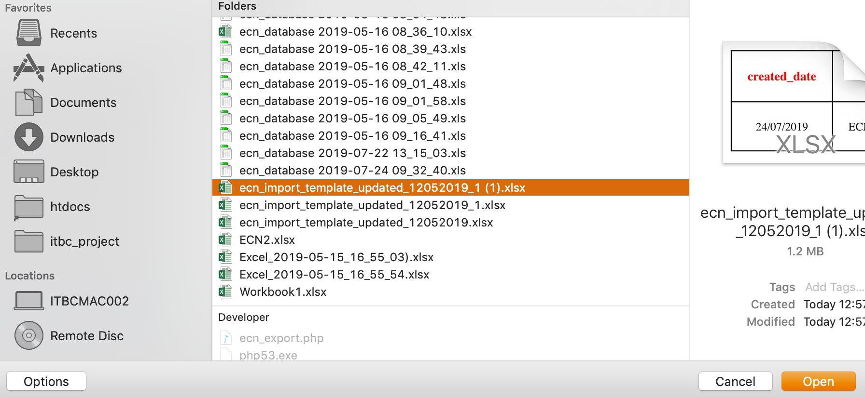 (3.4) แสดงหน้าจากเลือกไฟล์ จากนั้นให้ผู้ใช้งานเลือกไฟล์ที่ท่านได้เตรียมไว้ โดยการคลิก 1 ครั้ง จากนั้นคลิกปุ่ม Open
 | (3.5) คลิกที่ปุ่ม Submit เพื่อดำเนินการต่อในขั้นตอนถัดไป
 | 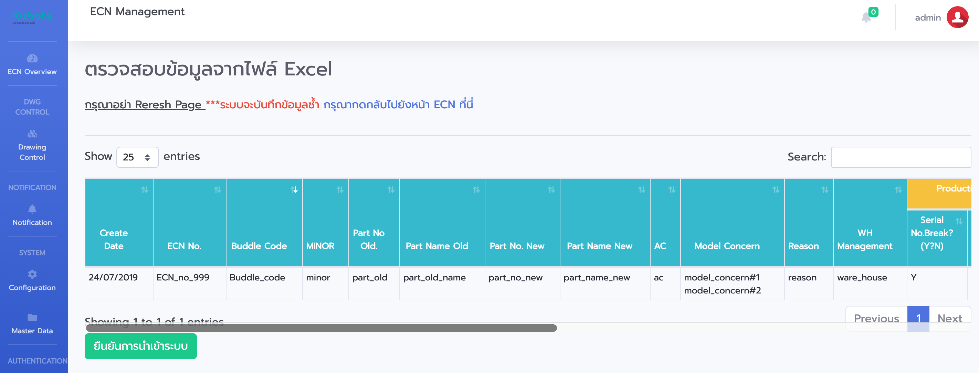 (3.6) ระบบจำทำการตรวจสอบเสมอว่า ข้อมูลที่นำเข้ามีรูปแบบของข้อมูลถูกต้องหรือไม่ หากระบบตรวจสอบแล้วไม่พบปัญหา จะมีปุ่มให้ ยืนยันการนำเข้าสู่ระบบ ทั้งนี้ผู้ใช้งานจำเป็นต้องตรวจสอบข้อมูลอีกครั้ง ที่หน้าจอ เพื่อความถูกต้องของข้อมูล
 | 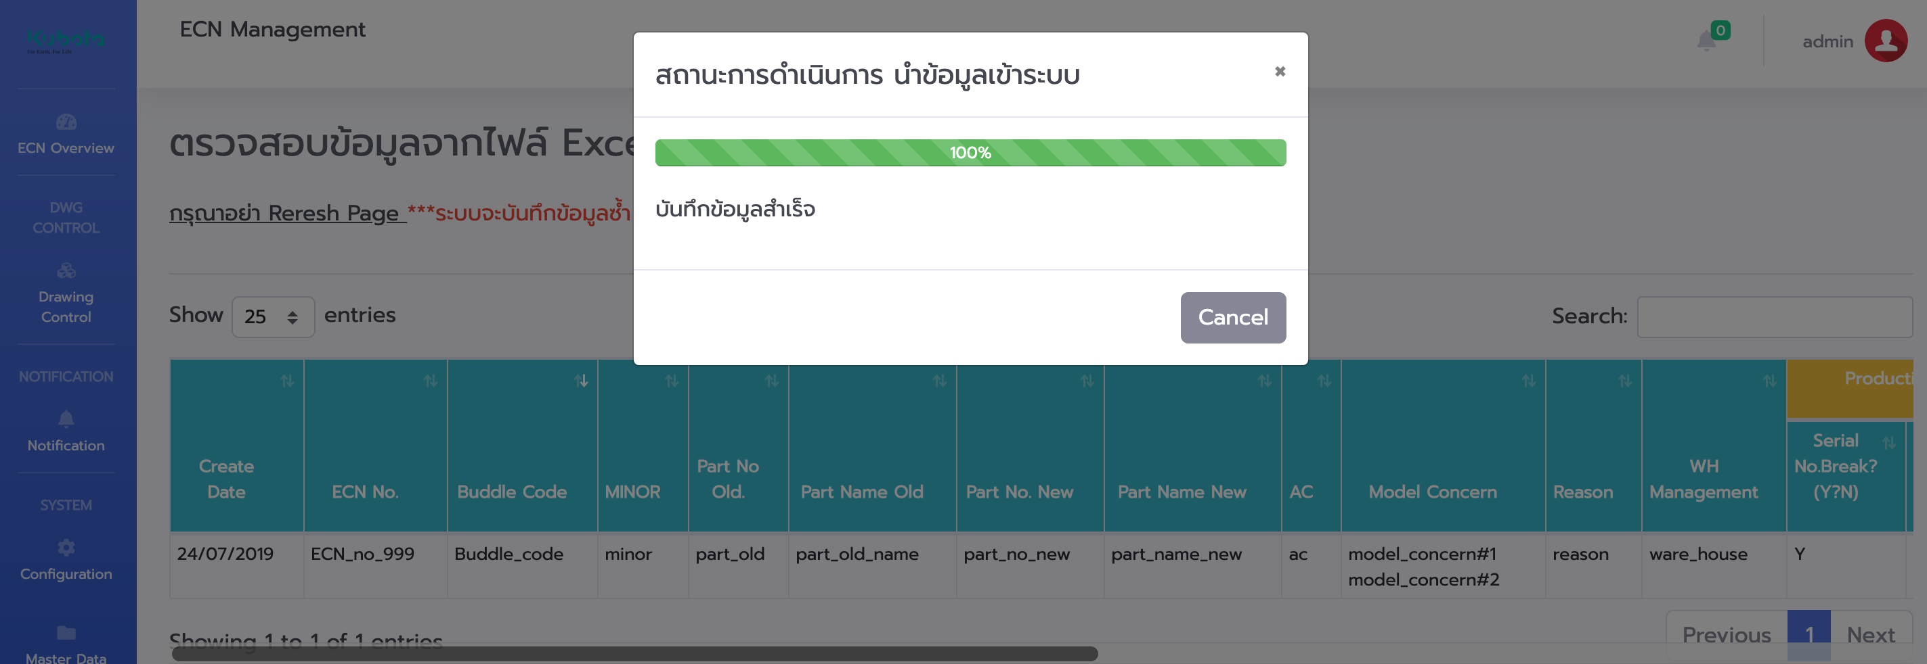 (3.7) เพื่อคลิกปุ่ม ยืนยันการนำเข้าระบบแล้ว ระบบแสดงผลการนำเข้าสู่ระบบ จากนั้นคลิกปุ่ม Cancel และคลิกกลับไปยังหน้า ECN Management
 | 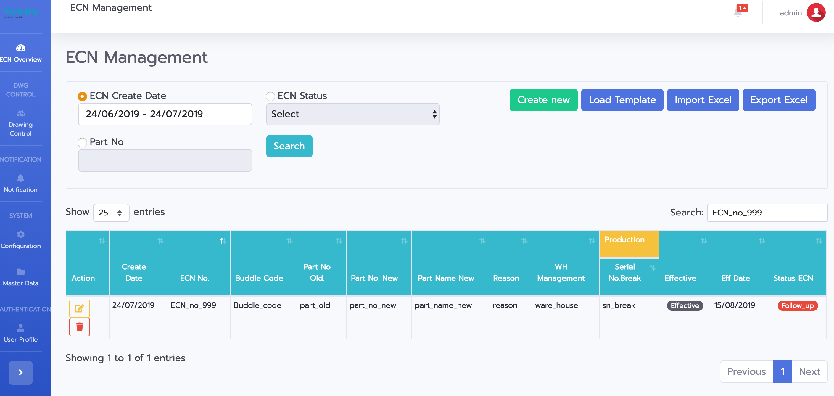 (3.8) จากนั้นตรวจสอบข้อมูลที่นำเข้าด้วยการค้นหา พบว่าได้มีข้อมูล Import เข้าสู่ระบบเป็นที่เรียบร้อย
4 | Data Validation
 | (4.1) Excel Data Validate หากได้ทำการระบุค่าไม่ตรงกับเงื่อนไขของไฟล์ Excel ตัวไฟล์จะแจ้งเตือนไม่ให้ระบุค่านอกเหนือจากที่กำหนดไว้
ตย. มีการระบุ เดือนผิด ค่าของเดือน 90
ระบบตรวจสอบ เดือน 90 ไม่มีอยู่จริง จึงนำเข้าระบบไม่ได้
 | 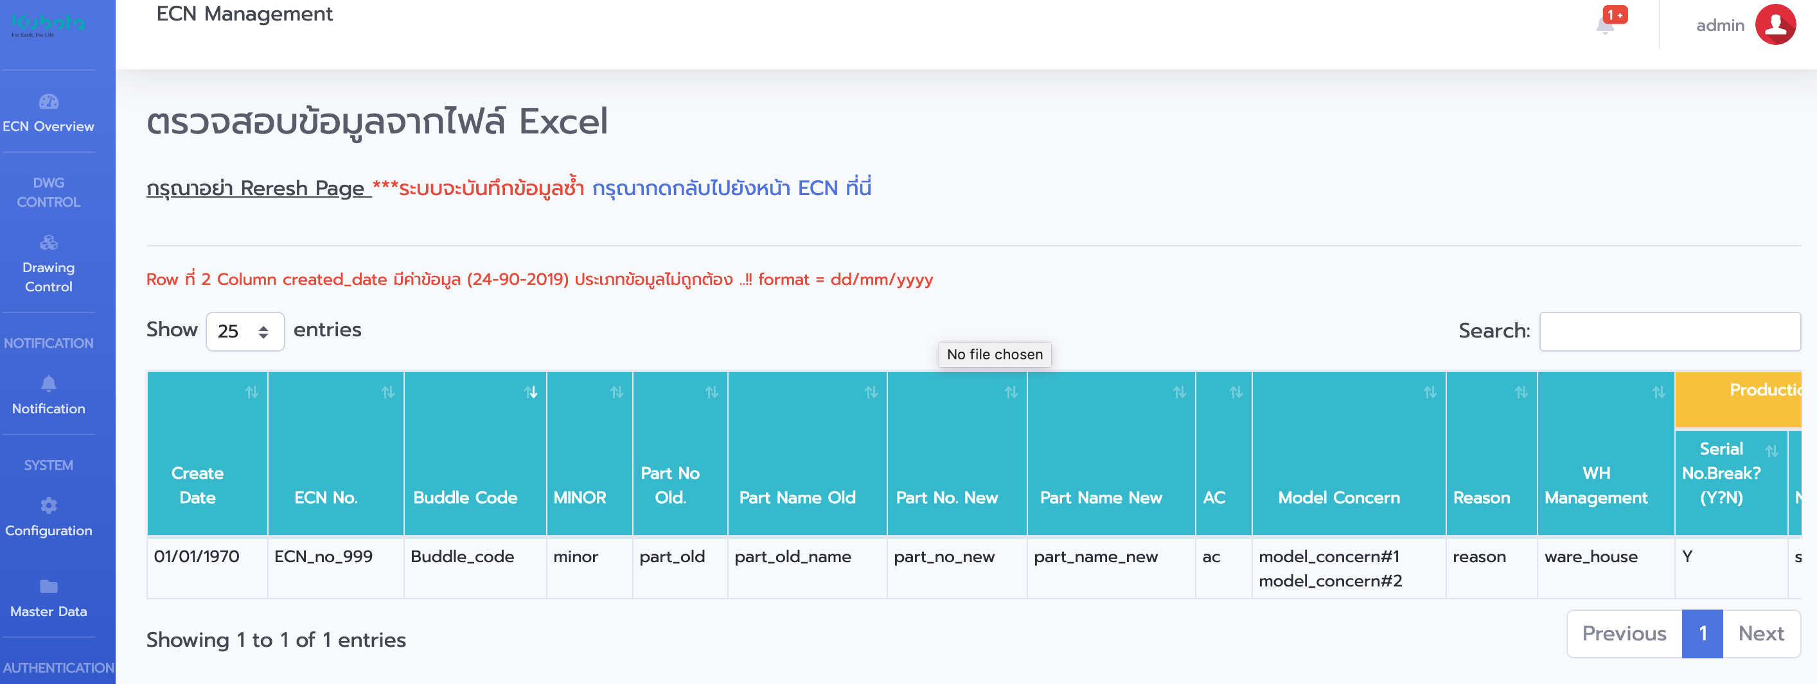 (4.2) ระบบ Ecn ตรวจสอบอีกครั้ง หากพบ Error ให้ตรวจสอบตามคำอธิบายที่แจ้งเช่น มีการระบุ วัน/เดือน/ปี ระบบจะไม่ยินยอมให้นำเข้าระบบ ดังนั้นให้ผู้ใช้งานตรวจสอบข้อมูลก่อนนำเข้าให้ถูกต้อง

Data Dictionary
T = True, Null = False
ECN Data Dictionary
No | Column Name | Desc TH | Desc EN | Require | Data Import Example
1 | created_date | วันที่สร้าง ECN | Ecn create date. | T | dd/mm/yyyyy (ex. 30/12/2019)
2 | ecn_no | หมายเลข ecn no
3 | buddle_code | หมายเลข buddle_code
4 | minor | หมายเลข minor
5 | part_no_old | หมายเลข part_no_old
6 | part_name_old | หมายเลข part_name_old
7 | part_no_new | หมายเลข part_no_new
8 | part_name_new | หมายเลข part_name_new
9 | ac | หมายเลข ac
10 | model_concern | หมายเลข model_concern
11 | reason | เหตุผล
12 | wh_m | Warehouse Management | Warehouse Management
13 | sn_break_condit | Serial number break condition | Serial number break condition
14 | sn_break | รายละเอียด sn_break
15 | eff | เงื่อนไข Effective (เงื่อนไขที่ต้องการให้ ECN ทำการแจ้งเตือนทางเมล | Effective Condition | T
16 | eff_date | วันที่ ECN Effective Date | Effective Date | T | dd/mm/yyyyy (ex. 30/12/2019)
17 | ecn_status | สถานะของ ECN
18 | dwg
19 | stock_sup | Stock Suplier
20 | cost_sup | Cost Suplier
21 | qa_audit
22 | sp_req | Speacial Request
23 | buyer
24 | sup | Supplier
25 | first_po
26 | first_deliver | วันที่ส่ง |  | T | dd/mm/yyyyy (ex. 30/12/2019)
27 | remark | หมายเหตุ

